g2-4
Des tarifs d'électricité différenciés pourraient être adoptés par un plus grand nombre de ménages
Pourcentage des personnes interrogées auxquelles leur fournisseur d’électricité propose des tarifs différenciés

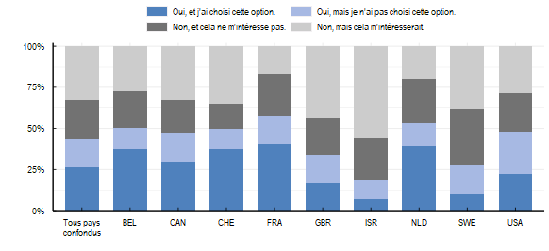

Note: La question posée aux répondants était la suivante : « Certains des services suivants vous ont-ils été proposés par votre fournisseur d’électricité ? » Les réponses possibles étaient « Oui, et j’ai choisi cette option », « Oui, mais je n’ai pas choisi cette option », « Non, et cela ne m’intéresse pas », « Non, mais cela m’intéresserait ».
Source: OCDE (2022), Enquête de l’OCDE sur les politiques de l’environnement et l’évolution des comportements individuels

Choix | Proportion | Pays
Oui, et j'ai choisi cette option. | 0.27 | Tous pays confondus
Oui, mais je n'ai pas choisi cette option. | 0.17 | Tous pays confondus
Non, et cela ne m'intéresse pas. | 0.24 | Tous pays confondus
Non, mais cela m'intéresserait. | 0.33 | Tous pays confondus
Oui, et j'ai choisi cette option. | 0.37 | BEL
Oui, mais je n'ai pas choisi cette option. | 0.14 | BEL
Non, et cela ne m'intéresse pas. | 0.22 | BEL
Non, mais cela m'intéresserait. | 0.27 | BEL
Oui, et j'ai choisi cette option. | 0.30 | CAN
Oui, mais je n'ai pas choisi cette option. | 0.18 | CAN
Non, et cela ne m'intéresse pas. | 0.20 | CAN
Non, mais cela m'intéresserait. | 0.32 | CAN
Oui, et j'ai choisi cette option. | 0.37 | CHE
Oui, mais je n'ai pas choisi cette option. | 0.12 | CHE
Non, et cela ne m'intéresse pas. | 0.15 | CHE
Non, mais cela m'intéresserait. | 0.35 | CHE
Oui, et j'ai choisi cette option. | 0.41 | FRA
Oui, mais je n'ai pas choisi cette option. | 0.17 | FRA
Non, et cela ne m'intéresse pas. | 0.25 | FRA
Non, mais cela m'intéresserait. | 0.17 | FRA
Oui, et j'ai choisi cette option. | 0.17 | GBR
Oui, mais je n'ai pas choisi cette option. | 0.17 | GBR
Non, et cela ne m'intéresse pas. | 0.23 | GBR
Non, mais cela m'intéresserait. | 0.44 | GBR
Oui, et j'ai choisi cette option. | 0.07 | ISR
Oui, mais je n'ai pas choisi cette option. | 0.12 | ISR
Non, et cela ne m'intéresse pas. | 0.25 | ISR
Non, mais cela m'intéresserait. | 0.56 | ISR
Oui, et j'ai choisi cette option. | 0.40 | NLD
Oui, mais je n'ai pas choisi cette option. | 0.14 | NLD
Non, et cela ne m'intéresse pas. | 0.27 | NLD
Non, mais cela m'intéresserait. | 0.20 | NLD
Oui, et j'ai choisi cette option. | 0.10 | SWE
Oui, mais je n'ai pas choisi cette option. | 0.18 | SWE
Non, et cela ne m'intéresse pas. | 0.33 | SWE
Non, mais cela m'intéresserait. | 0.38 | SWE
Oui, et j'ai choisi cette option. | 0.22 | USA
Oui, mais je n'ai pas choisi cette option. | 0.26 | USA
Non, et cela ne m'intéresse pas. | 0.23 | USA
Non, mais cela m'intéresserait. | 0.28 | USA

